Istruzioni
Questo file serve a crearsi una checklist personalizzata.
Nel foglio scegli
metti una x nella prima colonna per scegliere le voci
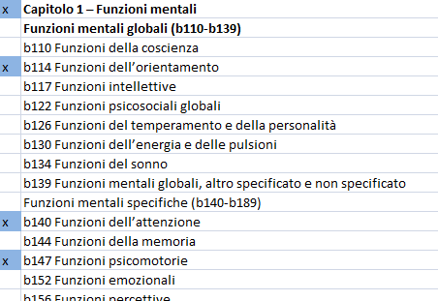

dopo, dalla colonna c in alto, seleziona il simbolo del filtro
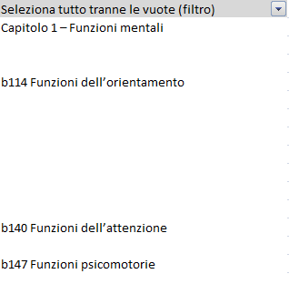

 |  |  | C1
Se non c'è il filtro, posizionati su C1 e scegli ordina e filtra
dal menu

 |  | Si trova in alto a destra (voce Home della barra dei menu)

 | Clicca sulla freccia del filtro
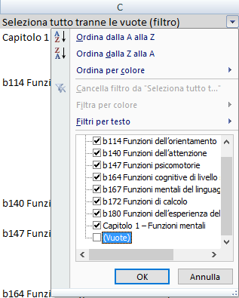

 | Togli la spunta da (vuote). Se non vedi (Vuote) fai lo scrolling
 | verso il basso

 | Clicca su ok

 | Ora dovresti vedere la lista compattata
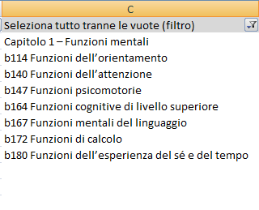

 | Copiala e incollala nella prima colonna del foglio
 | Stampa (sempre in questo file di excel)

 | A questo punto adatta la prima colonna con
 | le colonne sulla destra eliminando o inserendo
 | le colonne.

 | Ricorda che
b | le funzioni hanno un qualificatore
 | le attività due
e | i fattori ambientali hanno un
d | qualificatore per le barriere e uno
 | per i facilitatori

